关系图
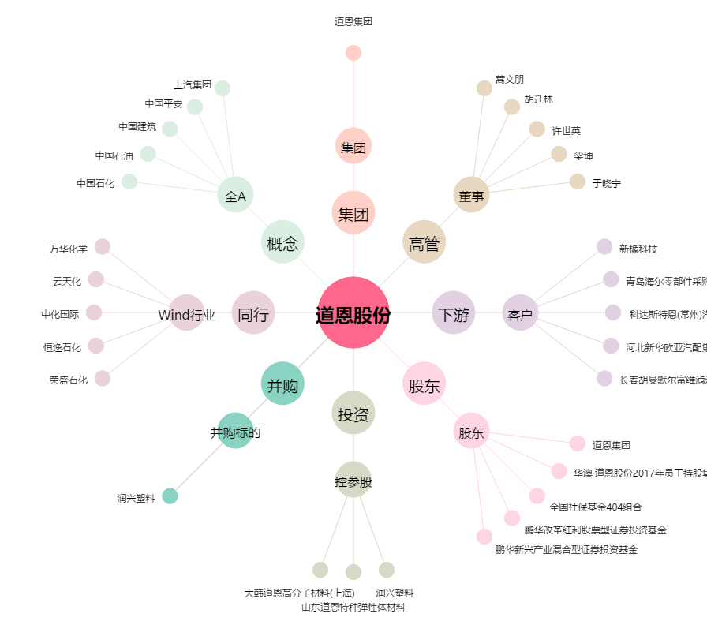
道恩股份[002838.SZ] - 关系概览图

